概要
 |  |  | 日本語学習システム

Ⅰ．システムについて
 | 日本語を勉強する人に向けシステムです。特に、語彙、漢字、ニュース、参考書などに関する機能を開発します。

Ⅱ．環境
 | Eclipse, postgre SQL(仮設定、実際に調査後変更可能性がある), JDK
 | MongoDB
 | JAVA EE 8、JSON
 | Azure server、Amazon …
Ⅲ．システム機能一覧
 | １．語彙、漢字一覧
 | ２．語彙、漢字単位閲覧
 | ３．ユーザーが語彙、漢字を登録する
 | ４．ユーザが登録する語彙、漢字を承認する
 | ５．語彙、漢字検索ランニング（TOP 10）
 | ６．インポート、エクスポート語彙、漢字（CSVフォーマット）
 | ７．システムにアクセスする頻度を計算する
 |  | 7.1 一日に何回アクセスか
 |  | 7.2 １ユーザがシステムにアクセスする頻度、時間、どんな機能をよく使うか
 |  | 7.3 システムに１週間、一ヵ月、一年内に、どれほどアクセスするか
 | ８．本日のニュース（自動的にほかのシステムと連携し取得して表示する）
 | ９．RESTful API
 |  | 9.1 新規登録
 |  | 9.2 更新
 |  | 9.3 削除
 |  | 9.4 取得
 | 10. 日本語学習本
 |  | 10.1 一覧
 |  | 10.2 本の詳細情報
 |  | 10.3 Ｑ＆A
 |  | 10.4 コメント
 |  | 10.5 購入

Ⅳ．達成目標
 | １．JavaEEテクノロジーによるWebアプリケーションのアーキテクチャーを理解できる。
 | ２．JSF、CDI(Context and Dependency Injection)、 JPA(Java Persistence API)などの
 | JAVA EE標準テクノローにを用いて、データベース・アクセスを伴う基本的なWebアプリケーションを作成できる
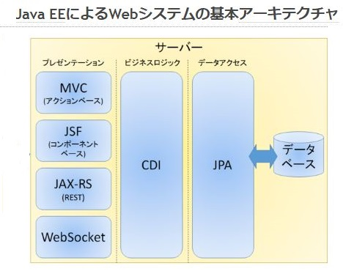

 | ３．JSONデータの操作を理解できる。
 | 4. Express Rest API
 | 5. MongoDB NoSQL基本知識を理解できる。
 | 6. システムをマイクロソフトazureへ反映
 | 7. JPA、JSTL

V. 作業のプロセス
 | 下記の順に沿って作業を行っております。

 | 1. 要件定義
 | 2. 画面設計書
 | 3. データベース設計書
 | 4. データベーステーブル作成
 | 5. 基本設計
 | 6. ネットワーク設計
 | 7. 非機能設計
 | 8. 詳細設計書
 | 9. 開発
 | 10. 試験

